三、需求推进
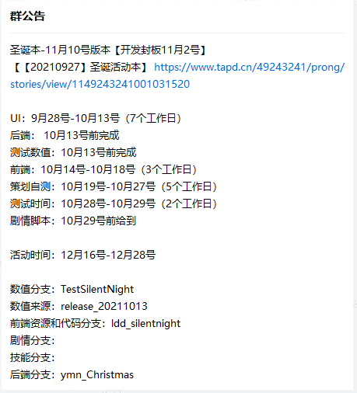
1.建企业微信群
 | A）把相关部门负责人拉进群，让他们把这个活动的执行人员拉进群里
 |  | 主策 | 系统 | 关卡 | 角色 | 数值（有新功能，需要定表结构再喊） | 文案 | 美术 | 音乐 | 前端 | 后端 | 测试 | 运营（有发邮件奖励等需要时再喊）
 | B）群名
 |  | 活动中英文名
 | C）把需求整合表发群里

2.约会议室
 | A）一般约1小时
 | B）把会议时间和地点发群里

3.建活动的TAPD
 | A）把需求整合表放附件
 | B）建子任务
 |  | 系统 | 数值 | 文案 | UI | 特效 | 音乐 | 前端 | 后端

4.开推进会
 | A）确定相关人员到齐
 | B）除了文案和音乐，其他需求都简要讲一遍
 |  | 重点内容：投放角色、场景氛围、美术需求、图标需求
 | C）询问是否有问题，回答不了的不要当场决定
 | D）定工期，一定要当场确定下来哪天到哪天，会上只用确定美术、前端、自测、测试的时间就行了
 |  | 美术UI（外包的图标除外） |  |  | 7个工作日
 |  | ↓ | 后端 |  | 前端开始前给
 |  |  | 测试数值 |  | 前端开始前给
 |  | 前端 |  |  | 3个工作日
 |  | ↓ | 音乐 |  | 自测结束前给到
 |  |  | 外包的图标 |  | 自测结束前给到
 |  |  | 特效 |  | 自测结束前给到
 |  |  | CG |  | 自测结束前给到
 |  | 自测 |  |  | 5个工作日
 |  | ↓ | 剧情脚本 |  | 最好在提测前给到，给不到就用旧资源
 |  | 测试 |  |  | 2个工作日

5.写群公告
 | A）活动名-活动所属版本
 | B）活动的各个TAPD
 | C）各部门工期
 | D）活动时间
 | E）各个分支（空着，等各部门完成后，会在群公告里补）

五、测试数值配置
【注1】可参考《附件：测试数值-系统策划部分》
【注2】表内具体配置可参考《附件：活动配置说明》
【注3】json部分复制到json工具上看和改，改完再粘贴回来（注意不要有空格和空行）
 | https://www.json.cn/

1.拆表
 | 关卡策划上传总的合表到合表留存位置后，需要把属于系统策划配的部分拆出来整合成一张合表（具体要拆的表见附件）
 |  | design\策划文档-正式版\03_数值\20_版本一键合表留存\国内

2.一键替换活动英文名大小写
 | 注意：前端UI模板里要全大写

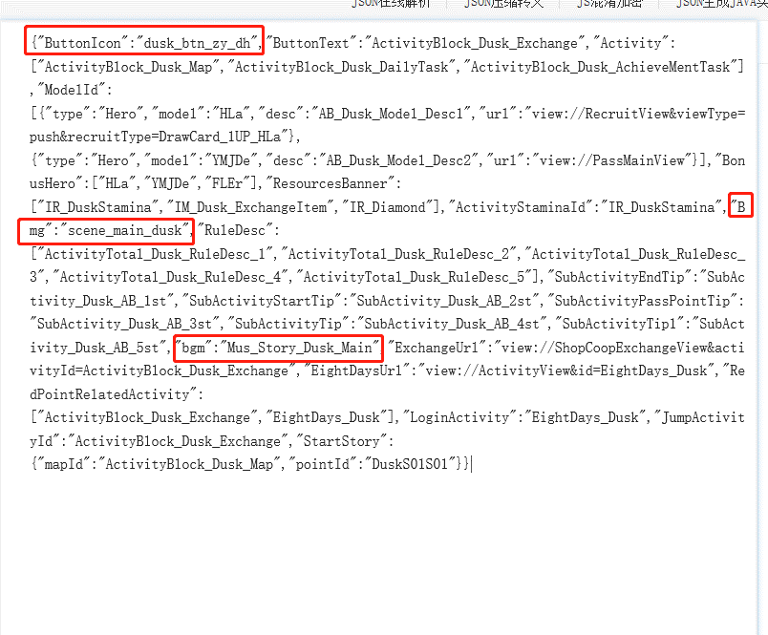
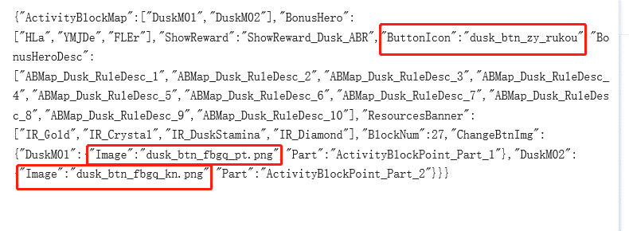
3.把没有新资源的地方改回旧的资源名
 | A）涉及图片、音乐的都改成旧的活动ID
 |  | Activity页签
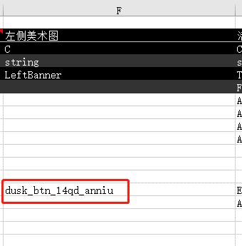
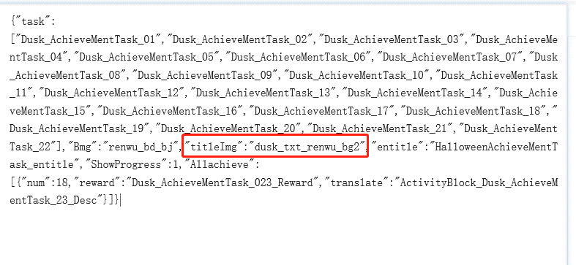

 |  | 道具1页签
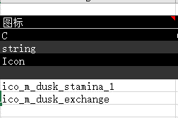

 |  | 道具图标页签

 |  | banner页签


 |  | 背景图页签
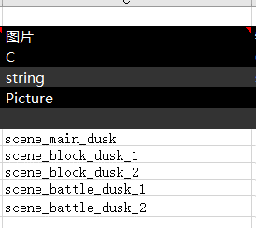

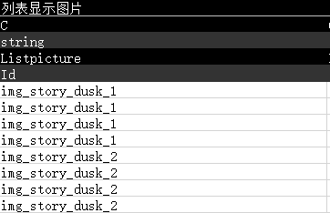
 |  | GalleryMemory页签

 |  | GalleryMemoryStory页签
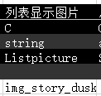

 |  | 礼包测试用页签

 |  | HomeBackground页签
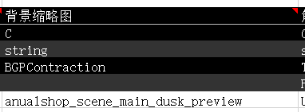
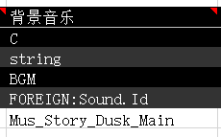

 |  | 背景奖励页签

4.配置
 | A）一开始可以先对着附件看
 | C）两个礼包的页签有新礼包资源后配进测试数值测，测完后用$注掉，不要合进正式数值


 | D）“背景奖励”页签的特效1先不填，等前端把特效加进去后，问前端要特效文件名

 | E）卡池优化的图片预览里imgcolor是文字底图颜色，看美术给的效果图上的色值，然后转换成10进制填进去
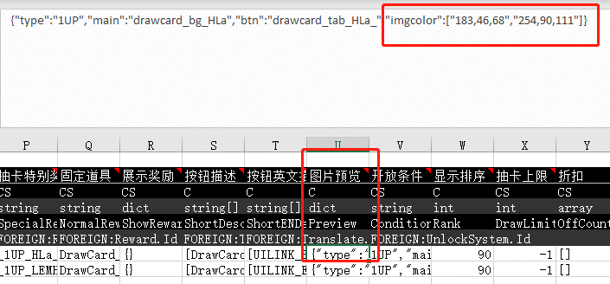

 | F）音效表等音乐完成后会给
 | G）有新角色立绘时，负责角色的策划会给rolemodel和specialpicture表

六、自测
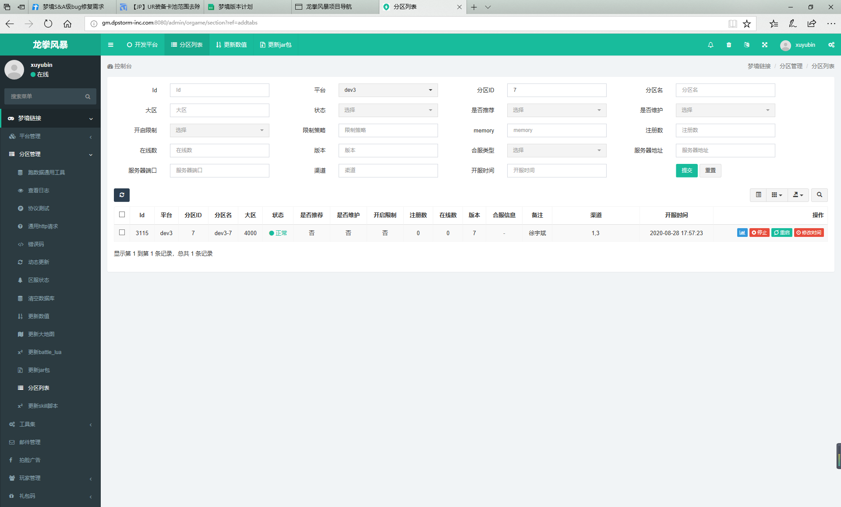
一、搭环境
 | 1.在GM系统更新服务器状态
 |  | A）网址http://home.dpstorm-inc.com/
 |  | B）找GM开一个属于自己的分区
 |  | C）分区列表
 |  |  | 可以修改服务时间、重启服务器
 |  | D）更新数值
 |  |  | 用测试数值分支
 |  | E）更新jar
 |  |  | 用后端分支

 | 2.在MAC上用sublime text打开devconfig.lua
 |  | 修改服务器IP，IP在GM系统的分区列表可以查看
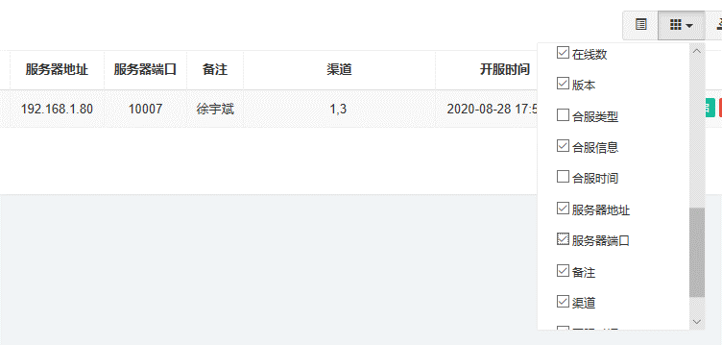

 | 3.在MAC上用Sourcetree拉取分支
 |  | 在远端找到活动本的分支——检出——拉取
 |  | dmlua——前端代码分支
 |  | dmres——前端资源分支
 |  | 一般不测剧情、不进战斗就只拉这两个分支就行了
 |  | dm-skills——技能分支
 |  | story——剧情分支

 | 4.在MAC上用iTerm解码
 |  | 在mac上找到数据表——svn up
 |  | 在mac上找到dmres——xrun exportsqlite-s 测试数值分支
 |  | 在mac上找到dmres——python zres.py
 |  |  | 1——UI资源
 |  |  | 2——动画资源
 |  |  | 3——不用管
 |  |  | 4——每次都要用
 |  |  | 5——剧情
 |  |  | 6——技能
 |  |  | 7——lua，更新了代码就要用
 |  |  | 8——不用管
 |  |  | 0——千万别动！

 | 5.在MAC上用Xcode打开dm工程

二、自测检查项 |  |  |  | 是否已自测 | 问题记录
 | 1.有任何报错优先解决报错

 | 2.活动入口图标 |  |  | √
 |  | A）是否有特效，特效会不会遮挡图标或字
 |  | B）点了后是否播初始剧情
 |  | C）Banner图

 | 3.活动主界面 |  |  | √
 |  | A）展示人物
 |  |  | a.跳转链接、文字
 |  |  | b.只有一个展示人物时可以让前端把左右切换按钮去掉
 |  | B）顶通
 |  |  | a.活动名、活动时间、规则说明
 |  |  | b.道具图标
 |  | C）副本入口图标
 |  |  | a.要有特效
 |  |  | b.副本名
 |  | D）角色加成
 |  |  | 加成和活动设计表里是否对应
 |  | E）兑换商店入口图标
 |  | F）背景音乐

 | 4.兑换商店
 |  | A）结束时间比活动时间晚3天
 |  | B）展示人物位置、大小
 |  | C）奖励和活动设计表是否一致
 |  | D）背景奖励
 |  |  | a.图标、道具名
 |  |  | b.兑换后是否可使用，有无特效、音乐
 |  | E）延长兑换
 |  |  | 活动结束后三天是否有兑换活动的Banner可以跳转到兑换商店

 | 5.任务界面 |  |  | √
 |  | A）底图
 |  | B）任务、奖励和活动设计表里是否对应
 |  | C）按钮状态——领取、未达成、已领取
 |  | D）日常任务名

 | 6.八日登录 |  |  | √
 |  | A）底图
 |  | B）展示人物的位置
 |  | C）奖励和活动设计表是否对应

 | 7.副本界面 |  |  | √
 |  | A）背景图
 |  | B）音乐
 |  | C）关卡列表
 |  |  | a.关卡名、关卡描述
 |  | D）上下篇图标
 |  |  | 下篇未开始时，点击会提示下篇开始的时间

 | 8.剧情相册 |  |  | √
 |  | 1.相册缩略图
 |  | 2.剧情名

 | 9.卡池 |  |  | √
 |  | A）精选卡池
 |  |  | a.角色
 |  |  | b.文字
 |  | B）SP卡池
 |  |  | a.入口图标和Banner，有没有被压缩的情况
 |  |  | b.提前3天预热，可以点开卡池领奖励，不能抽卡
 |  |  | c.卡池人物的大小、位置
 |  |  | d.详情说明里歪卡的两个角色是否正确
 |  |  | e.试一试前20次能否抽到SSR，前70次能否抽到SP

 | 10.拍脸礼包 |  |  | √
 |  | A）底图
 |  | B）看完效果没问题要把合表里两个拍脸礼包的页签用$注掉

 | 11.自测无误后，截图，贴在TAPD评论里，标明“已自测”

